상품제안서
카르페디엠 스마트 12K곡자 장우산 | 상품코드: S26007

 |  |  |  |  |  |  | 02-713-8555 | www.synergygift.co.kr
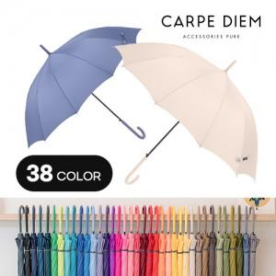

【상세/제작정보】

【인쇄/포장옵션】 | [손잡이] 실크, [원단] 원단실크1도 / OPP(비닐)

【공급단가】 | 수량 | 50~ | 100~ | 500~ | 1,000~ | 3,000~
*VAT별도 | 단가 | 6,300원 | 6,150원 | 5,750원 | 5,650원 | 5,450원

【상품 URL】 | https://www.synergygift.co.kr:443/src/goods_detail.php?gdno=26007

